数值模型
骰宝数值
 |  |  |  |  |  |  |  |  |  |  |  |  | 骰子组合总量 | 对应赔付 | 对应多个注点的幸运值权重和
一.基础几率和赔率 |  |  |  |  |  |  |  |  |  |  |  |  | 111
 |  | 注区 | 几率 | 倍率 | 单点回报率 | 组合 |  |  |  |  |  |  | 112
 |  | 大 | 0.48611111111 | 1 | 0.97222222222 |  |  |  |  |  |  |  | 113
 |  | 小 | 0.48611111111 | 1 | 0.97222222222 |  |  |  |  |  |  |  | 114
 |  | 111 | 0.0046296296296 | 200 | 0.93055555556 |  |  |  |  |  |  |  | 115
 |  | 222 | 0.0046296296296 | 200 | 0.93055555556 |  |  |  |  |  |  |  | 116
 |  | 333 | 0.0046296296296 | 200 | 0.93055555556 |  |  |  |  |  |  |  | 122
 |  | 444 | 0.0046296296296 | 200 | 0.93055555556 |  |  |  |  |  |  |  | 123
 |  | 555 | 0.0046296296296 | 200 | 0.93055555556 |  |  |  |  |  |  |  | 124
 |  | 666 | 0.0046296296296 | 200 | 0.93055555556 |  |  |  |  |  |  |  | 125
 |  | 豹子 | 0.027777777778 | 30 | 0.86111111111 |  |  |  |  |  |  |  | 126
 |  | 对1 | 0.074074074074 | 10 | 0.81481481481 |  |  |  |  |  |  |  | 133
 |  | 对2 | 0.074074074074 | 10 | 0.81481481481 |  |  |  |  |  |  |  | 134
 |  | 对3 | 0.074074074074 | 10 | 0.81481481481 |  |  |  |  |  |  |  | 135
 |  | 对4 | 0.074074074074 | 10 | 0.81481481481 |  |  |  |  |  |  |  | 136
 |  | 对5 | 0.074074074074 | 10 | 0.81481481481 |  |  |  |  |  |  |  | 144
 |  | 对6 | 0.074074074074 | 10 | 0.81481481481 |  |  |  |  |  |  |  | 145
 |  | 4点 | 0.013888888889 | 60 | 0.84722222222 | 112 |  |  |  |  |  |  | 146
 |  | 5点 | 0.027777777778 | 30 | 0.86111111111 | 122 | 113 |  |  |  |  |  | 155
 |  | 6点 | 0.046296296296 | 20 | 0.97222222222 | 222 | 123 | 114 |  |  |  |  | 156
 |  | 7点 | 0.069444444444 | 12 | 0.90277777778 | 223 | 124 | 115 | 133 |  |  |  | 166
 |  | 8点 | 0.097222222222 | 8 | 0.875 | 116 | 125 | 134 | 224 | 233 |  |  | 222
 |  | 9点 | 0.11574074074 | 6 | 0.81018518519 | 126 | 135 | 144 | 225 | 234 | 333 |  | 223
 |  | 10点 | 0.125 | 6 | 0.875 | 136 | 145 | 226 | 235 | 244 | 334 |  | 224
 |  | 11点 | 0.125 | 6 | 0.875 | 155 | 146 | 236 | 245 | 335 | 344 |  | 225
 |  | 12点 | 0.11574074074 | 6 | 0.81018518519 | 156 | 246 | 255 | 336 | 345 | 444 |  | 226
 |  | 13点 | 0.097222222222 | 8 | 0.875 | 166 | 256 | 355 | 346 | 445 |  |  | 233
 |  | 14点 | 0.069444444444 | 12 | 0.90277777778 | 266 | 356 | 455 | 446 |  |  |  | 234
 |  | 15点 | 0.046296296296 | 20 | 0.97222222222 | 366 | 456 | 555 |  |  |  |  | 235
 |  | 16点 | 0.027777777778 | 30 | 0.86111111111 | 466 | 556 |  |  |  |  |  | 236
 |  | 17点 | 0.013888888889 | 60 | 0.84722222222 | 566 |  |  |  |  |  |  | 244
 |  | 三军1 | 0.34722222222 | 1 |  |  |  |  |  |  |  |  | 245
 |  | 三军2 | 0.069444444444 | 2 |  |  |  |  |  |  |  |  | 246
 |  | 三军3 | 0.0046296296296 | 3 |  |  |  |  |  |  |  |  | 255
 |  | 三军任意1点下注 |  |  | 0.9212962963 |  |  |  |  |  |  |  | 256
 |  |  |  |  |  |  |  |  |  |  |  |  | 266
 | 注:这里的倍率不包括本金 |  |  |  |  |  |  |  |  |  |  |  | 333
 |  |  |  |  |  |  |  |  |  |  |  |  | 334
 |  | 结算举例: |  |  |  |  |  | 此时服务费为3%,预设RTP为95% |  |  |  |  | 335
 |  |  | 用户下注三军数字2，下注额为100，开奖结果为223 |  |  |  |  |  |  |  |  |  | 336
 |  |  |  |  |  |  |  |  |  |  |  |  | 344
 |  |  |  | 此时用户本金为100，中奖赢钱为100*2=200 |  |  |  |  |  |  |  |  | 345
 |  |  |  |  |  |  |  |  |  |  |  |  | 346
 |  |  | 用户最后获得金额=100（本金）+200*（1-3%）（服务费后的盈利金额）=294 |  |  |  |  |  |  |  |  |  | 355
 |  |  |  |  |  |  |  |  |  |  |  |  | 356
 |  |  | 库存变化=100-200-100*（2-3%-2*95%）=原先库存-107 |  |  |  |  |  |  |  |  |  | 366
 |  |  |  |  |  |  |  |  |  |  |  |  | 444
 |  |  |  |  |  |  |  |  |  |  |  |  | 445
 |  |  |  |  |  |  |  |  |  |  |  |  | 446
 |  |  |  |  |  |  |  |  |  |  |  |  | 455
 |  |  |  |  |  |  |  |  |  |  |  |  | 456
二.说明 |  |  |  |  |  |  |  |  |  |  |  |  | 466
 |  |  |  |  |  |  |  |  |  |  |  |  | 555
1.骰宝本身回报率不是很高，但是通过组合下注的方式在运气很好的时候单次收益会很高 |  |  |  |  |  |  |  |  |  |  |  |  | 556
 |  |  |  |  |  |  |  |  |  |  |  |  | 566
2.游戏采用类似红黑的库存系统对全局输赢进行控制，保证一定资金量内的回报率，同时可能会针对部分用户进行点控 |  |  |  |  |  |  |  |  |  |  |  |  | 666

3.游戏收取用户盈利金额中的一部分作为服务费，通过管端设置RTP可以在库存系统中收入或者返还部分税收（服务费暂定3%）

4.骰宝数字组合一共有56种，每次根据真实用户的下注点和金额计算出每个组合的盈亏情况，通过库存判断出点

三.引用参数

1.类红黑大战，引用库存，RTP等相关参数

 | 库存下限 | M
 | 库存上限 | N
 | 上限最大值 | S
 | 服务费率 | r
 | 目标RTP | rtp
 | 作弊概率 | r1
 | 反作弊概率 | r2
 | 点控概率 | r3
 | 当前库存 | P

2.当前库存计算公式

 | 当前库存有初始值，用户下注后当前库存会变化

 | 当前库存=初始库存+用户下注金额-用户中奖金额（收服务费前）-用户下注额*（1-服务费率/2-RTP）

3.部分参数会每天0点根据投注活跃数据更新

四.库存机制

1.库存正常

 | 此时M<P<N

 | 系统主要为纯随机开奖，会有点控开奖的判定，以及开奖结果造成库存为负的预先保护判定

 | 点控开奖放在二期，先纯随机+预保护判定

2.库存偏低

 | 此时0≤P≤M

 | 此时系统有几率进行作弊开奖，也有几率进行点控判定

 | 在作弊开奖时，从一共的56中组合中将所有系统正盈利的组合抽出，

 | 作弊几率=(M-P)/M*r1

3.库存极低

 | 此时P<0

 | 此时库存极低，系统每次均会作弊开奖

4.库存偏高

 | 此时M≤P≤S

 | 此时库存偏高，系统会优先进行反作弊判定，仍有机会进行点控和随机判定

 | 在库存偏高的时所有开奖结果都会进行是否造成库存为负的预先保护判定

 | 反作弊几率=(P-M)/(S-M)*r2

5.库存极高

 | 此时P>S
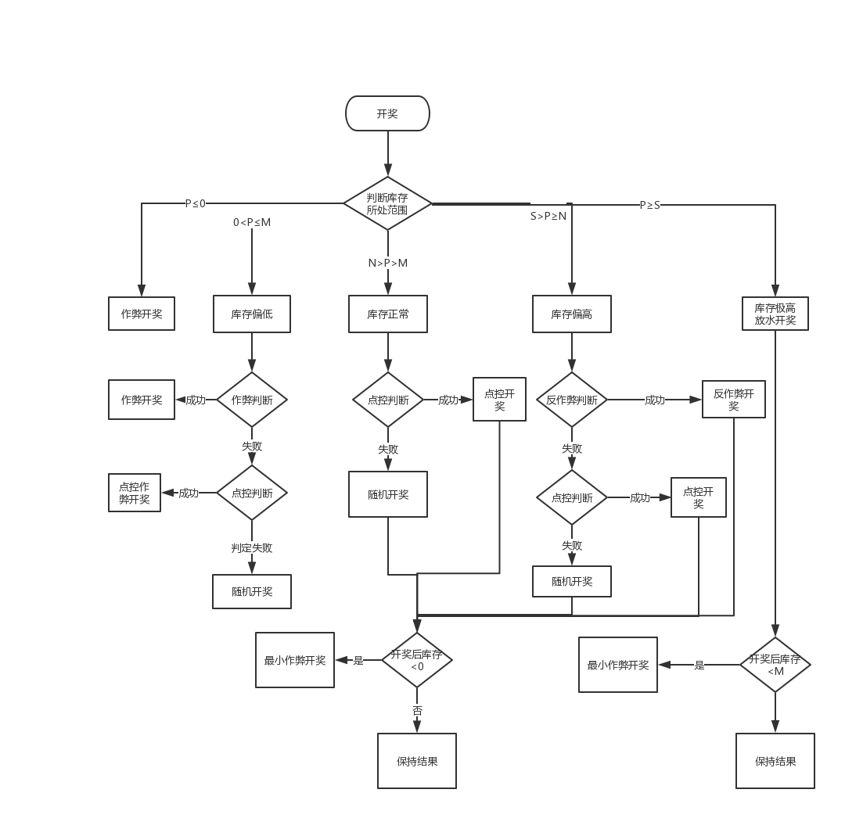
 | 此时库存极高，系统每次开奖均会进行反作弊判定，会有库存是否会击穿当前库存下限的预先保护判断

6.判断流程图

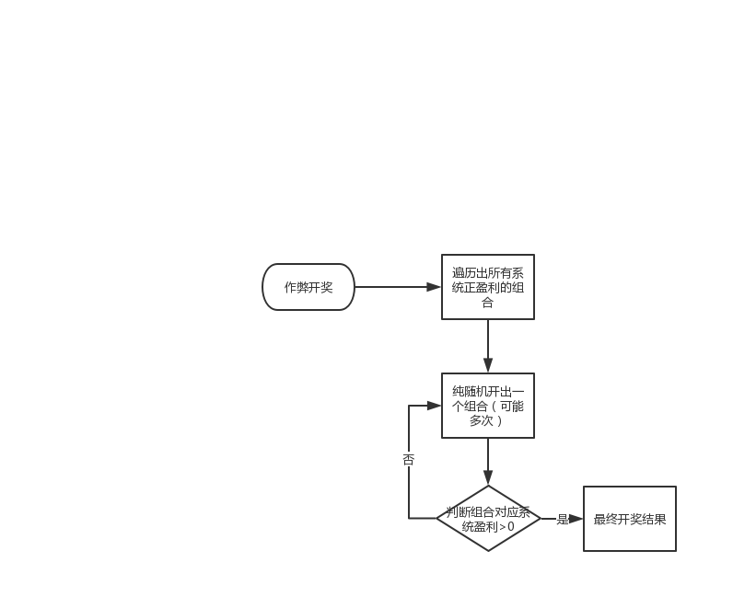

 |  |  |  |  |  |  |  |  |  |  |  | 库存极低时的作弊开奖:结算所有开奖结果，使用系统盈利最高的组合作为本轮开奖结果

 |  |  |  |  |  |  |  |  |  |  |  | 库存偏低时的作弊开奖: |  |  |  | 库存极高时的作弊开奖:

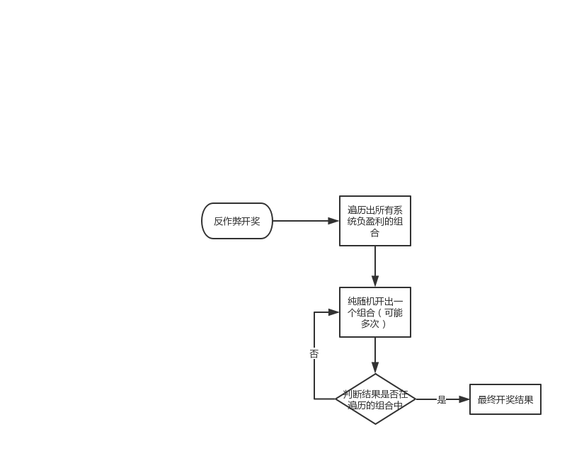

 |  |  |  |  |  |  |  |  |  |  |  | 反作弊开奖

7.点控开奖（二期）

 | 点控开奖时，先计算各个下注区的幸运值权重

 | 幸运值权重=用户幸运值*用户下注金额的总和

 | 从56种组合中寻找对应下注区幸运值权重之和最大的组合进行开奖，若最大的有多个相同的则从里面纯随机

房间参数
模型参数

一.参数列表

 | 房间 | 库存下限 | 库存上限 | 上限最大值 | 当前库存 | 服务费率 | 目标RTP | 作弊最大几率 | 反作弊最大几率 | 点控几率
 | 1
 | 2
 | 3
 | 4

二.参数补充说明

 | 每个房间的库存下限，库存上限，上限最大值需要记住初始值（可能需要设置）

 | 作弊最大几率在库存偏低的作弊概率公式使用，反作弊最大几率在库存偏高的反作弊概率公式使用

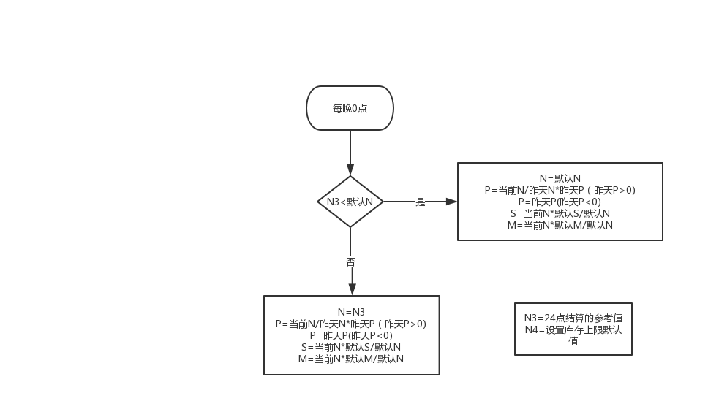
 | 库存下限，上限，上限最大值，当前库存在每晚24点需要进行结算

 | 库存下限，上限，上限最大值需要记录初始值，同时引用为最小值，需要支持更新修改

 | 目标rtp，作弊几率，反作弊几率，点控几率需要可以做到不停服修改生效

二.参数结算机制

 | 统计每个游戏房间当天的真实用户下注总额N1，有真实用户下注的总场数N2

 | 每日调整系数N3=N1/N2*12

 |  | 由于骰宝最高赔率比红黑高很多，所以库存范围比红黑要高一些

 |  | 20为预设数字

 |  |  | 库存下限 |  | M
 |  |  | 库存上限 |  | N
 |  |  | 库存上限最大值 |  | S
 |  |  | 当前库存 |  | P
 |  |  | 库存上限的最小值设定为N4

 |  |  | 说明：
 |  |  |  | 1.以库存上限为基准线

 |  |  |  | 2.每天0点如果动态调整系数大于库存上限的最小值，则库存上限会调整到调整系数大小，下线，上限最大值也会对应改变

 |  |  |  | 3.若动态调整系数小于库存上限设置的最小值，说明前一天下注非常少，系统根据保底策略会调整到最小值，下限和上限最大值也会对应改变

 |  |  |  | 4.公式中的P,M,S均是在前一天24点的值基础上做改变

